LISTA DE PRECIOS
TIPO DE CAMBIO DE S/ A $ | 3.12 | TIPO DE CAMBIO DE $ A S/. | 3.12 |  |  | RESPONSABLE DE CATALOGO | Edwar | PORCENTAJE | 50.00%
 |  |  |  |  |  |  |  |  | .
MINICODIGO | 18.00 | MINICODIGO | 54.00 | MINICODIGO | 48.60 | MINICODIGO | 107.00 | MINICODIGO | 108.00
CODIGO | 18.00 | CODIGO | 54.00 | CODIGO | 48.60 | CODIGO | 107.00 | CODIGO | 108.00
MODELO | Zk RS-Q2000 | MODELO | ZK-X7 | MODELO | ZK LX50 | MODELO | ZK MA300 | MODELO | ZK SC403
OFERTA1 |  |  |  | OFERTA2
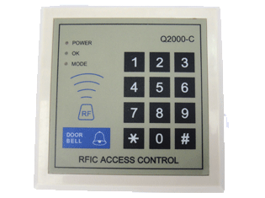 |  | 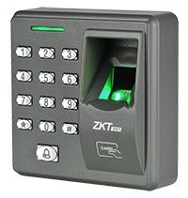 |  | 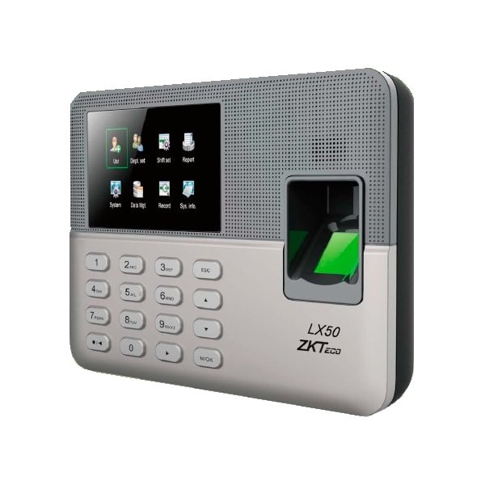 |  | 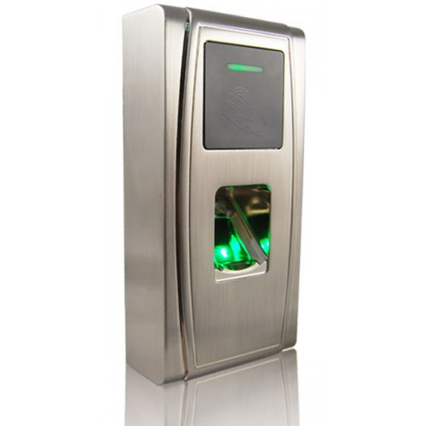 |  | 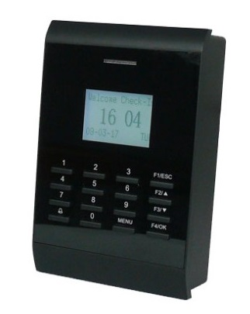
PRECIO DOLARES | $.27.00 | PRECIO DOLARES | $.81.00 | PRECIO DOLARES | $.72.90 | PRECIO DOLARES | $.160.50 | PRECIO DOLARES | $.162.00
PRECIO SOLES | S/.84.24 | PRECIO SOLES | S/.252.72 | PRECIO SOLES | S/.227.45 | PRECIO SOLES | S/.500.76 | PRECIO SOLES | S/.505.44
CARACTERISTICAS |  | CARACTERISTICAS |  | CARACTERISTICAS |  | CARACTERISTICAS |  | CARACTERISTICAS
Marca | ZKSoftware | Marca | ZKSoftware | Marca | ZKSoftware | Marca | ZKSoftware | Marca | ZKSoftware
Control de Acceso | Conexión cerradura eléctrica, botón de salida SIN Reporte | capacidad de huellas | 200 huellas | capacidad de huellas | 500 huellas | capacidad de huellas | 1000 huellas | capacidad de huellas | NO
Programable | via teclado | Capacidad de tarjetas | 2000 tarjetas | Capacidad de transacciones | 50000 transacciones | Capacidad de transacciones | 100000 transacciones | Capacidad de transacciones | 50000 transacciones
Fuente Alimentación | 12Vdc | contraseñas | SI | contraseñas | SI | capacidad de Tarjetas | 10000 tarjetas | capacidad de Tarjetas | 30000 tarjetas
incluye fuente. | No | Tecnología RFID | EM Marin 125KHz | Comunicación | usb client/ usb host | Comunicación | RS232/485; TCP/IP | Comunicación | RS232/485, USB Host, TCP/IP
Lector RFID | EM Marin125 khz, | Versión de Algoritmo | V10,0 | Versión de Algoritmo |  | Versión de Algoritmo | ZK v10.0 | Wiegand | 26bits Puerto USB
Capacidad de Tarjetas RFID | 200 | Control de Acceso | Conexión cerradura electrica,botón de salida, sensor de puerta, alarma y timbre. | Control de Acceso | timbres progrmables | Lector RFID | EM Marin125 khz, (Mifare opcional, Teclado USB opcional) | Lector RFID | EM Marin125 khz, (Mifare, HID)
 |  | Temperatura Tolerable | 0ºC - 45ºC | capacidad de Tarjetas | 500 tarjetas |  |  | Puertos de entrada | Sensor de puerta abierta, Pulsador de apertura
 |  | Dimensiones | 88mm x 88mm x 35mm | Dimensiones | 180*132*32mm | Dimensiones | 73mm x 148mm x 34,5mm | Dimensiones | 120mm x 120mm x 35mm
 |  | Fuente Alimentación | 12Vdc/3A | Fuente Alimentación | 12Vdc/1.5A | Fuente Alimentación | 12V, 1,5A | Fuente Alimentación | 12V, 1,5A
 |  |  |  | incluye fuente | SI | Temperatura tolerable | -10ºC - 60ºC | Temperatura tolerable | 0℃ - 45℃
 |  |  |  |  |  | Sensor | ZKSensor óptico antirralladuras | Metodos de verificación | 1:N 1 a 1
 |  |  |  |  |  |  |  | Puerto de Salida | Salida relé NC/NA para cerradura eléctrica, alarma antidesarme.

CONTENIDO DEL PAQUETE |  | CONTENIDO DEL PAQUETE |  | CONTENIDO DEL PAQUETE |  | CONTENIDO DEL PAQUETE |  | CONTENIDO DEL PAQUETE

MINICODIGO | 117.00 | MINICODIGO | 179.80 | MINICODIGO | 207.00 | MINICODIGO | 222.40 | MINICODIGO | 259.00
CODIGO | 117.00 | CODIGO | 179.80 | CODIGO | 207.00 | CODIGO | 222.40 | CODIGO | 259.00
MODELO | Zk-k20 | MODELO | Zk - IN01-A | MODELO | Zk - VF380 | MODELO | zk F8 ID | MODELO | ZK-VF780
 |  | OFERTA3
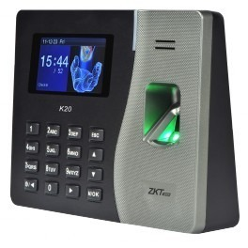 |  | 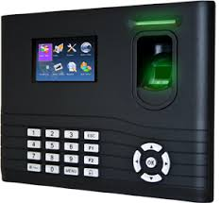 |  | 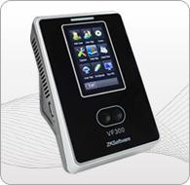 |  | 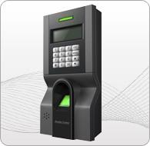 |  | 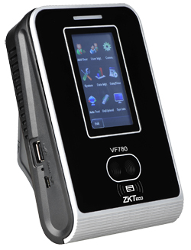
PRECIO DOLARES | $.175.50 | PRECIO DOLARES | $.269.70 | PRECIO DOLARES | $.310.50 | PRECIO DOLARES | $.333.60 | PRECIO DOLARES | $.388.50
PRECIO SOLES | S/.547.56 | PRECIO SOLES | S/.841.46 | PRECIO SOLES | S/.968.76 | PRECIO SOLES | S/.1,040.83 | PRECIO SOLES | S/.1,212.12
CARACTERISTICAS |  | CARACTERISTICAS |  | CARACTERISTICAS |  | CARACTERISTICAS |  | CARACTERISTICAS
Marca | ZKSoftware | Marca | ZKSoftware | Marca | ZKSoftware | Marca | ZKSoftware | Marca | ZKSoftware
capacidad de huellas | 500 huellas | capacidad de huellas | 3 000 huellas | capacidad de huellas | --- | capacidad de huellas | 2200 huellas | capacidad de huellas | NO
Capacidad de transacciones | 50 000 registros | Capacidad de registros | 100.000 sin descargar | Capacidad de registros | 100 000 registros | Capacidad de transacciones | 50 000 transacciones | Capacidad de registros | 100 000 registros
capacidad de Tarjetas | Hasta 500 tarjetas | capacidad de Tarjetas | 10.000 tarjetas | capacidad de Tarjetas | 10 000 tarjetas | capacidad de Tarjetas |  | capacidad de Tarjetas | 10 000 Tarjetas ID
Comunicación | TPC / IP, USB-Host. | Comunicación | Ethernet ,USB Puerto USB para Pendrive | Comunicación | RS232/485, USB Host/cliente, TCP/IP | Comunicación | RS232/485, TCP IP y USB Host | Comunicación | Conectividad ethernet y Wifi Conectividad USB
Pantalla | 2.8 pulgadas TFT |  |  | Algoritmo | ZKFace 7.0 | Algoritmo | 9.0 y 10.0
Lector RFID | Display: TFT Color. -Ethernet: SI. -USB: SI. | Modo de verificación | 1:1 /1:N | Pantalla | Color Touch Screen TFT de 3" | Lector Adicional | Si (Modelo fingerprint reader SR100 y FR1200) | Pantalla | Pantalla 3" Touch
humedad de funcionamiento | 20% - 80% | humedad de funcionamiento | 0° C- 45° C | humedad tolerable | 20% - 80% | humedad tolerable | 20% - 80% | humedad tolerable | 20% - 80%
Dimensiones | 185*140*30mm | Dimensiones | 210x157x50 mm | Dimensiones | 104,70mm x 160mm 36mm | Dimensiones | 100mm x 194mm x 51,5 mm | Dimensiones | 104mm x 160mm x 36mm
Fuente Alimentación | 5V DC 2A. | Fuente Alimentación | 12V | Fuente Alimentación | 12 V DC / 1,5 A | Fuente Alimentación | 12v DC | Fuente Alimentación | Energia 12v / 1.5 amp
Temperatura tolerable | 0° C- 45° C. | Temperatura tolerable | 20%-80% | Temperatura tolerable | 0 - 45° | Señal Wiegand | Entrada y Salida Wiegand 26 | Temperatura tolerable | 0°C - 45°C
 |  |  |  | capacidad de rostros | 200 | Puertos de Entrada | Sensor de puerta abierta, Pulsador de apertura. | capacidad de rostros | 400 rostros
 |  |  |  |  |  | Puertos de Salida | 1 relé para cerradura eléctrica, 1 salida de alarma.
 |  |  |  |  |  | Pantalla | Blanco y Negro LCD

CONTENIDO DEL PAQUETE |  | CONTENIDO DEL PAQUETE |  | CONTENIDO DEL PAQUETE |  | CONTENIDO DEL PAQUETE |  | CONTENIDO DEL PAQUETE

MINICODIGO | 335 | MINICODIGO | 414 | MINICODIGO | 370.8 | MINICODIGO | 319 | MINICODIGO
CODIGO | 250 | CODIGO | 414 | CODIGO | 370.8 | CODIGO | 319 | CODIGO
MODELO | ZK-iClock 700 ID | MODELO | ZK- S922 | MODELO | ZK- MULTIBIO700 | MODELO | ZK- IFACE800ID | MODELO
OFERTA1 |  |  |  | OFERTA2
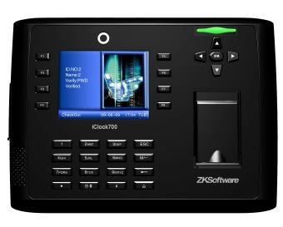 |  | 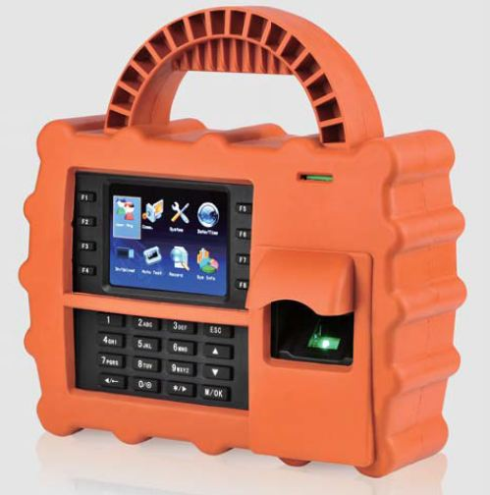 |  | 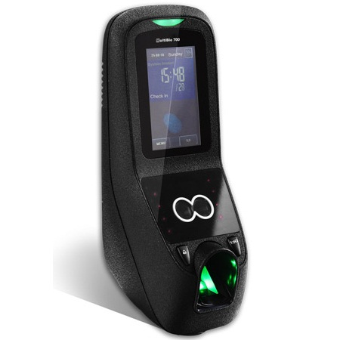 |  | 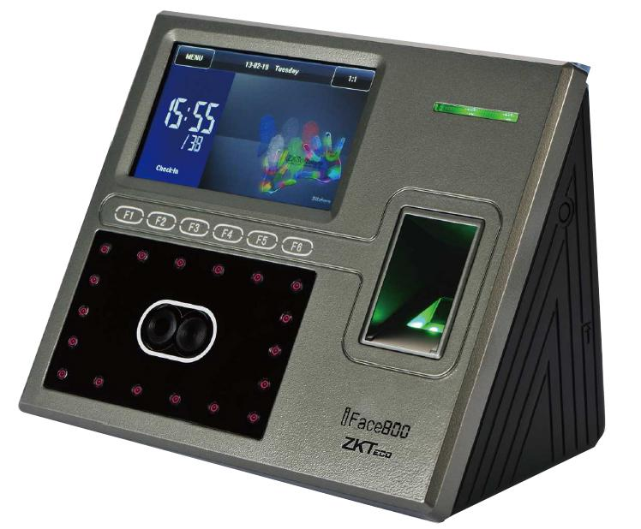
PRECIO DOLARES | $.375.00 | PRECIO DOLARES | $.621.00 | PRECIO DOLARES | $.556.20 | PRECIO DOLARES | $.478.50 | PRECIO DOLARES | $.0.00
PRECIO SOLES | S/.1,170.00 | PRECIO SOLES | S/.1,937.52 | PRECIO SOLES | S/.1,735.34 | PRECIO SOLES | S/.1,492.92 | PRECIO SOLES | S/.0.00
CARACTERISTICAS |  | CARACTERISTICAS |  | CARACTERISTICAS |  | CARACTERISTICAS |  | CARACTERISTICAS
Marca | ZKSoftware | Marca | ZKSoftware | Marca | ZKSoftware | Marca | ZKSoftware
capacidad de huellas | 8000 huellas | capacidad de huellas | 5,000 huellas | Capacidad de huellas | 2000 huellas | Capacidad de huellas | 2000 huellas
Capacidad de Transacción | 200000 transacciones | Capacidad de registros | 200 000 registros | Capacidad de registros | 100000 | Capacidad de registros | 100000 transacciones
Metodos de Veriﬁcación | 1:N 1 a 1 | Verificación Combinables: | Huella + Contraseña. Huella + Tarjeta. | Capacidad de rostros | 3000 (1:1)* | Capacidad de rostros | 1200 (1:N)
Comunicación | RS232/485, USB Host/cliente, TCP/IP | Comunicación | TCP/IP. - Administración por Memoria USB. | Comunicación | RS232/485, USB Host, TCP/IP | Comunicación | RS232/485, USB Host, TCP/IP ( opcional WIFI /GPRS )
Versión de Algoritmo | ZK v9.0 y v10.0 | Bateria integrada | 7.6 Ah. Duración | Cámara | Infrarroja de alta resolución integrada. | Cámara | Infrarroja de alta resolución integrada.
Pantalla | Color TFT 3,5" | Pantalla | TFT de 3.5”. | Pantalla | Color Touch Screen TFT de 3" | Pantalla | Color Touch Screen TFT de 4,3"
humedad tolerable | 20% - 80% | Lenguaje en la Unidad | Español e Inglés | Sensor | ZK Sensor óptico antirralladuras | Sensor | ZK Sensor óptico antirralladuras
Dimensiones | 225mm x 165.5mm x 50mm | Dimensiones | 225 x 235 x 125 mm. | Dimensiones | 275mm x 100mm x 195mm | Dimensiones | 193,6mm x 165mm x 111mm
Fuente Alimentación | 12V, 1,5A | Fuente Alimentación | 12VCD / 320mA en Standby y 350mA en Operación. | Fuente Alimentación | 12V, 3A | Fuente Alimentación | 12V, 3A
Temperatura tolerable | 0ºC - 45ºC | Temperatura tolerable | 0 a 45 C. | Temperatura tolerable | 20% - 80% | Temperatura tolerable | 0ºC - 45ºC
Sensor | ZK Sensor óptico antirralladuras | Compatibilidad | Lector USB ZK4000 para registro de huellas. | Capacidad de Tarjetas | 10000 | Capacidad de Tarjetas | 10000 (opcional)
Wiegand | Entrada y Salida Wiegand 26 |  |  | Wiegand | Entrada y Salida Wiegand 26 | Wiegand | Salida Wiegand 26.
Puertos de Entrada | Sensor de puerta abierta, pulsador de apertura |  |  | Puertos de Entrada | Sensor de puerta abierta, Pulsador de apertura. | Puertos de Entrada | Sensor de puerta abierta, pulsador de apertura.
Puerto de Salida | Salida relé NC/NA para cerradura eléctrica, alarma antidesarme |  |  | Puertos de Salida | Salida relé NC/NA para cerradura eléctrica, alarma antidesarme. | Puertos de Salida | Salida relé NC/NA para cerradura eléctrica, alarma antidesarme.

CONTENIDO DEL PAQUETE |  | CONTENIDO DEL PAQUETE |  | CONTENIDO DEL PAQUETE |  | CONTENIDO DEL PAQUETE |  | CONTENIDO DEL PAQUETE

